多目的広場
熊谷市さくら運動公園多目的広場 レイアウト

 |  |  |  |  |  |  | BP |  |  |  | BP
 |  |  |  | D ピッチ |  |  |  |  | B ピッチ

 |  |  |  |  |  |  | BP |  |  |  | BP

 |  |  |  |  |  |  |  |  |  |  |  | 新

 |  |  |  |  |  |  | BP |  |  |  | BP
 |  |  |  | C ピッチ |  |  |  |  | A ピッチ
 |  |  |  |  |  |  |  |  |  |  |  | 幹

 |  |  |  |  |  |  | BP |  |  |  | BP

C.Dピッチ側は借りていませんので
使用しないようにチームでの徹底を
お願いします。
本部エリア
 |  |  |  |  |  |  |  |  |  |  |  | 線
 |  |  |  |  |  |  |  | 本部

歩道

トイレ
駐車場スペース
 |  |  |  |  | BP | ⁼ﾎﾞｰﾙﾊﾟｰｿﾝ

 |  |  |  |  |  |  |  |  |  | アップ用ピッチ

 | 注意事項
 |  | 1 | スパイクでの公園の遊具遊びは危険ですのでやめて下さい。
 |  |  | また遊具については一般の方へのお気遣いお願いします。
 |  | 2 | アップスペースはお互いの状況を確認し譲り合って使用ください。
 |  | 3 | 歩道、本部エリアでのボール使用は禁止です、手で持って移動して下さい。
 |  | 4 | C.D（クレー側）ピッチは使用禁止です。
 |  | 5 | 『健康増進法の一部を改正する法律』に伴い、受動喫煙防止の徹底として、
 |  |  | 敷地内は全面禁煙としますので、ご理解・ご協力お願いします。
 |  | 6 | ゴミは持ち帰り美化にご協力願います。

喫煙所
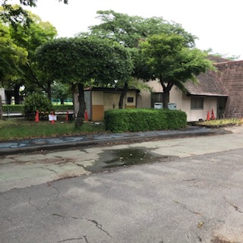
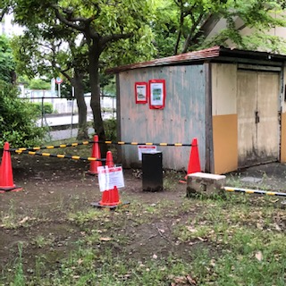
 |  |  | *本年度、喫煙所の場所が変更
 |  |  | されています。
 |  |  | 運動公園内、貸し自転車小屋
 |  |  | 横になりました。

